様式３
評価項目
様式３ 優先再開業務（重要業務）と目標再開時期＆操業度
１．優先再開業務（重要業務）の選定 |  |  |  |  |  |  |  |  |  | 検討実施日 年 月 日
 |  |  | 利益への影響 | 売上への影響 | 資金繰り | 得意先との関係 | 社会的影響 ・批判 | 災害協定対応 |  |  | 重要度判定 （総合判断の順位、 or選定業務に◯）
業務名

医療関係組立 |  |  | 5 | 4 | 5 | 5 | 5 | 5 |  |  | ◎

輸送機関係組立 |  |  | 4 | 5 | 4 | 5 | 4 |  |  |  | 〇

スポット注文 |  |  | 3 | 2 | 3 | 3

試作対応 |  |  | 2 | 3 | 3 | 4

 | ＊ | 業務名は、事業内容や売上構成、経営判断等により適宜設定してください

評価項目
評価項目
２．目標再開時期（目標復旧時間）と操業度
 |  |  | 重要度 | 重要業務 再開時期 | 重要業務の 再開時操業度 | 経営判断の 目標時期 | 顧客要請の 目標時期 | 売上停止 許容期間 | 災害協定 対応開始時期 |  | 備考
業務名
業務名

医療関係組立 |  |  | 5 | 15日 | 40% | 15日 | ２W | 3か月 | １W |  | 半月分は在庫で対応

輸送機関係組立 |  |  | 4 | ３W | 30% | 20日 | ２W | 3か月

スポット注文 |  |  |  |  |  |  |  |  |  |  | 在庫で対応、当面対応しない

試作対応 |  |  |  |  |  |  |  |  |  |  | 当面対応しない、医療関係は別途対応を検討

 | ＊ | 決定業務再開時期：他の評価項目別の時間を参考に、該当業務の再開時期を決定し、その時間を記入
 |  | 経営判断の目標時間：顧客等の関係から、顧客が他社に乗り換える、あるいは納品を我慢してくれる許容時間を記入
 |  | 顧客要請の目標時間：顧客から強く要請されている、納品再開の許容時間
 |  | 売上停止対応期間：売上がゼロでも従業員を雇用し体制維持が可能な期間（最悪の事態とならない限界時間）
 |  | 災害協定対応開始時間：行政や業界団体等から、災害時緊急出動として対応を開始する時間

参考様式３
【参考様式３】緊急時の対応体制 | 第３版様式9

社長
○○市○○
℡ 000-000-0000
携 000-0000-0000
携帯メールアドレス
災害対策本部長
代理① ○○常務
代理② ○○部長
代理③ ○○部長
事務局長
代理① ○○部長
代理② ○○次長
代理③ ○○次長
・・・

初動の連絡
災害対策本部長
○○専務
○○市○○
℡ 000-000-0000
携 000-0000-0000
携帯メールアドレス

災害対策副本部長
○○常務
○○市○○
℡ 000-000-0000
携 000-0000-0000
携帯メールアドレス

事務局(総務部)
事務局長
○○部長 ○○市○○町 ℡ 000-000-0000
携 000-0000-0000 携帯メールアドレス

総 務 班 長
○○部長
○○市○○
℡ 000-000-0000
携 000-0000-0000
携帯メールアドレス
業 務 班 長
○○課長
○○市○○
℡ 000-000-0000
携 000-0000-0000
携帯メールアドレス
対 外 班 長
○○課長
○○市○○
℡ 000-000-0000
携 000-0000-0000
携帯メールアドレス
支 援 班 長
○○課長
○○市○○
℡ 000-000-0000
携 000-0000-0000
携帯メールアドレス

総 務 班
班長代理 ○○
所属従業員
所属従業員
業 務 班
班長代理 ○○
所属従業員
所属従業員
対 外 班
班長代理 ○○
所属従業員
所属従業員
支 援 班
班長代理 ○○
所属従業員
所属従業員

【参集要領】 １．震度５弱（注：例示）以上の地震が発生した場合、事務局長・各班長は至急、 対策本部へ集合。
２．上記以外の災害、事故時は、事務局から各班の班長（部課長）へ連絡。
３．上記連絡を受けた班長は、班内所属従業員へ別に定める連絡網にて連絡。

【班の業務】 １．上記の班別は、あくまでも一例であり、以上のほかに復旧対策班、財務班などを設けるなど、企業ごとに合理的な班別編成を検討する。
２．班ごとの業務を決め、それぞれ明記する。
３．本部長、事務局長、班長等は、集まれない場合に備え、それぞれ第3順位まで決めておく。

出典：NPO法人事業継続推進機構「中小企業BCPステップアップ・ガイド」（4.0版）。一部修正

参考様式１２
【参考様式12】従業員携行カード（改訂版） | 命のパスポート・静岡県

必要事項を記入の上、全ての従業員に携行させます。
定期入れや財布、スマホなどに納めておき、いつでも参照可能にしておきましょう。

(例) 命のパスポート（静岡県）
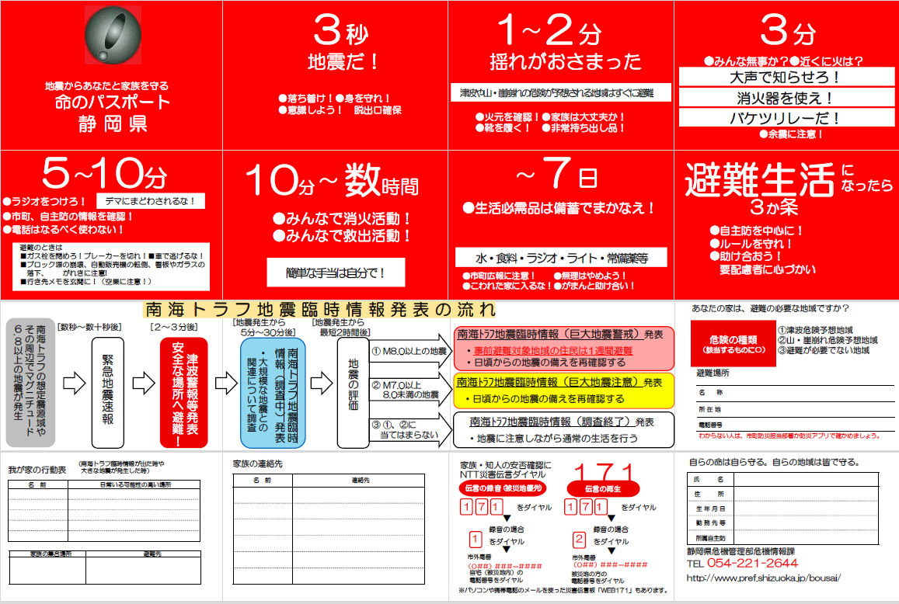

事業者の事情に合わせた、様式を準備しておくことも有効です。

注：静岡県危機管理部危機情報課「命のパスポート」
http://www.pref.shizuoka.jp/bousai/toukei/passport2/index.html

